Layout màn hình
Tên hệ thống |  | Chức năng |  | Tài liệu | Người phụ trách
Tool Manager |  | T1002 | Quản lý máy client | Layout màn hình | Tú Điền

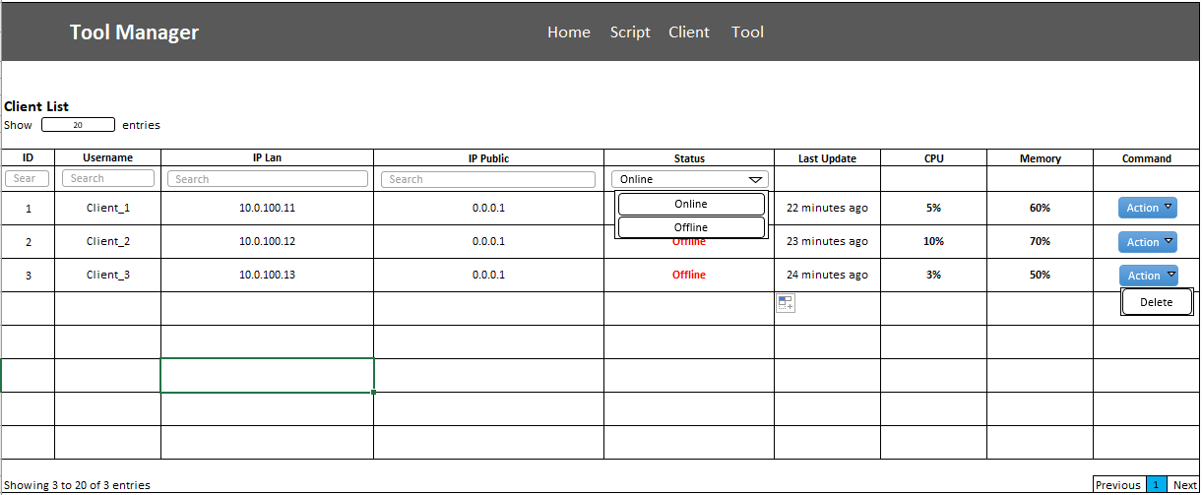
Layout màn hình
 | Màn hình hiển thị danh sách máy client

